상품제안서
뉴골드메쉬 여행용세트 통합N형 | 상품코드: S40659

 |  |  |  |  |  |  | 02-713-8555 | www.synergygift.co.kr
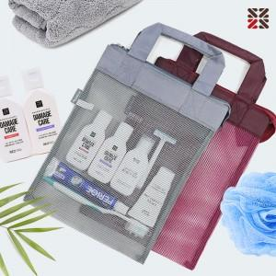

【상세/제작정보】

【인쇄/포장옵션】 | 실크 / 포장지포장

【공급단가】 | 수량 | 50~ | 100~ | 500~ | 1,000~ | 2,000~
*VAT별도 | NA | 8,190원 | 7,990원 | 7,470원 | 7,340원 | 7,210원
 | NB | 9,450원 | 9,220원 | 8,620원 | 8,470원 | 8,320원
 | NC | 9,820원 | 9,590원 | 8,970원 | 8,810원 | 8,650원

【상품 URL】 | https://www.synergygift.co.kr:443/src/goods_detail.php?gdno=40659

